CollectiveAccess
Image | Object | Description | Date
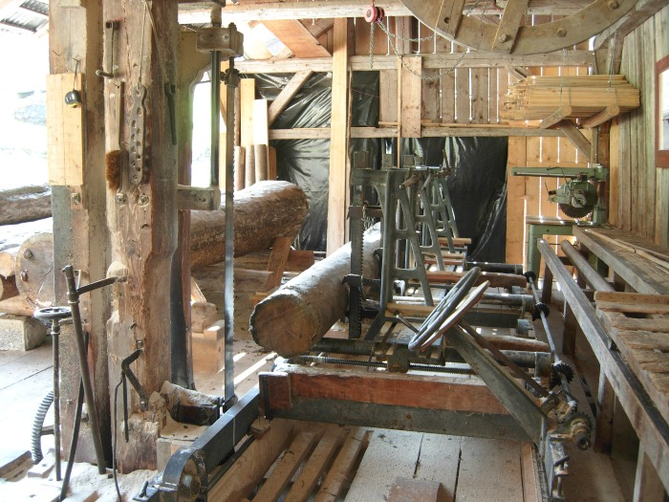 | Scierie de Sixt -Fer-a-Cheval (1-047) | Scierie de Sixt-Fer-A-Cheval

